Gráfico 1
MINISTERIO DE HACIENDA
DIRECCIÓN GENERAL DE PRESUPUESTO
DIRECCIÓN DE ESTUDIOS ECONÓMICOS Y SEGUIMIENTO FINANCIERO

 | Gráfico 1. Resultados Presupuestarios del Gobierno Central
 | (Noviembre 2023)
 | Valores en millones de RD$
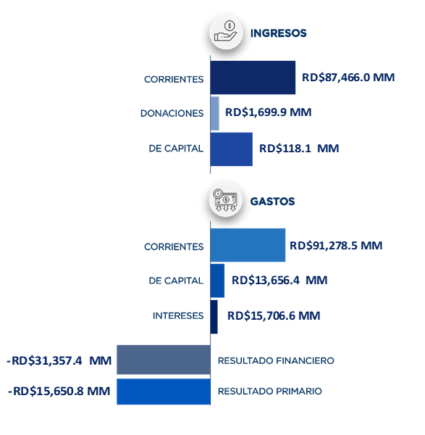

Notas:
1.Se incluyen los Recursos de Captación Directa.
Fuente: Sistema de Información de la Gestión Financiera (SIGEF).

Ilustración 1
 | MINISTERIO DE HACIENDA
 | DIRECCIÓN GENERAL DE PRESUPUESTO
 | DIRECCIÓN DE ESTUDIOS ECONÓMICOS Y SEGUIMIENTO FINANCIERO

Ilustración 1. Figuras Impositivas con Mayor Recaudación
En millones de RD$
Impuesto sobre la Transferencia de Bienes Industrializados y Servicios (ITBIS)
28,915.8
Impuesto sobre la renta proveniente de salarios
6,554.1
Impuesto sobre la renta de las empresas
12,811.3
Impuestos arancelarios
5,027.7
Impuesto específico sobre los hidrocarburos, Ley 112-00
4,783.8

Impuesto sobre la renta proveniente de salarios
5,693.4

 | Nota: *Cifras Preliminares.
 | 1.Fecha de imputación al 30/11/2023 // Fecha de registro al 07/12/2023.
 | Fuente: Sistema de Información de la Gestión Financiera (SIGEF).

Mapa 1
 | MINISTERIO DE HACIENDA
 | DIRECCIÓN GENERAL DE PRESUPUESTO
 | DIRECCIÓN DE ESTUDIOS ECONÓMICOS Y SEGUIMIENTO FINANCIERO

 | Mapa 1. Inversión Pública por Provincia
 | (Noviembre 2023)
 | Valores en millones de RD$
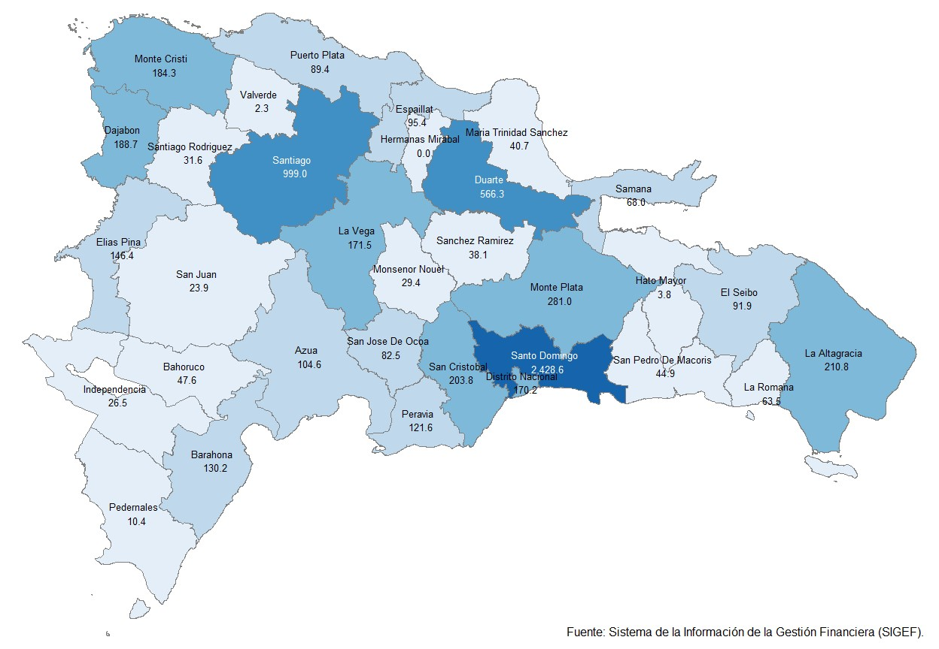

Notas: *Cifras preliminares.
1. Fecha de imputación al 30 de noviembre 2023 // Fecha de registro al 07 de diciembre 2023.
Fuente: Sistema de Información de la Gestión Financiera (SIGEF).

Ilustración 2
 | MINISTERIO DE HACIENDA
 | DIRECCIÓN GENERAL DE PRESUPUESTO
 | DIRECCIÓN DE ESTUDIOS ECONÓMICOS Y SEGUIMIENTO FINANCIERO

Ilustración 2. Top 3 de Instituciones con Mayor Ejecución de Gastos
Noviembre 2023
Valores en millones de RD$

Impuesto sobre la renta proveniente de salarios
5,693.4

 | Nota: *Cifras Preliminares.
 | 1.Fecha de imputación al 31/09/2023 // Fecha de registro al 07/12/2023.
 | Fuente: Sistema de Información de la Gestión Financiera (SIGEF).

Ilustración 3
MINISTERIO DE HACIENDA
DIRECCIÓN GENERAL DE PRESUPUESTO
DIRECCIÓN DE ESTUDIOS ECONÓMICOS Y SEGUIMIENTO FINANCIERO

 |  | Ilustración 3. Composición del Gasto del Gobierno Central por Finalidad
 |  | (Noviembre 2023)
 |  | Valores en millones de RD$
63,278.1
17,644.2
23,184.9
15,706.6
827.6

 | Notas:
 | 1. Fecha de imputación al 30/11/2023 // Fecha de registro al 07/12/2023.
 | Fuentes: Elaboración propia con datos del SIGEF.

